Bug reports (Part 2)
Отчеты о дефектах по веб-форме "Пройдите легкий опрос" |  |  |  | Андрей Боричевский

ID | Наименование | Описание | Шаги для воспроизведения | Воспроизводимость | Серьезность | Приоритет | Причины | Ожидаемый результат | Фактический результат | Комментарий | Приложения
B11 | Форма с корректно заполненными полями не отправляется | ОС: Windows 10 Google Chrome Версия 106.0.5249.119 (Официальная сборка), (64 бит) | 1. Откройте форму по ссылке https://redtigerav.github.io/qa-webinar/; 2. Заполните поля правильными данными; 3. Прикрепите фото в поле выберите фото; 4. Нажмите кнопку "Сохранить"; | Always | Critical (blocked) | Medium | Front-end/Back-end | Появляется сообщение об успешной отправке сведений | При нажатии на кнопку "Сохранить" с формой ничего не происходит
B1 | Поле "Индекс" выходит за границы выравнивания полей формы | ОС: Windows 10 Google Chrome Версия 106.0.5249.119 (Официальная сборка), (64 бит) | 1. Откройте форму по ссылке https://redtigerav.github.io/qa-webinar/; 2. Посмотрите на поле "Индекс" (пятое поле сверху); | Всегда | Minor | Medium | Front-end | Все поля формы выравнены по одной линии | Поле "Индекс" смещено влево по отношению к остальным полям |  | 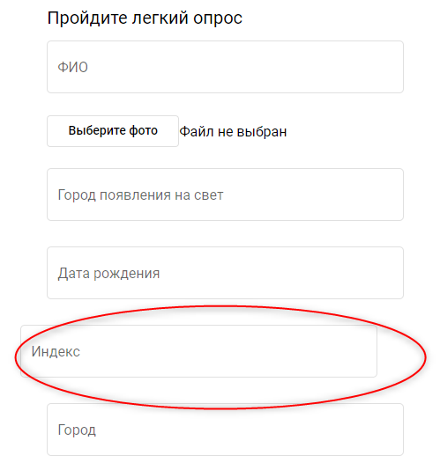
B2 | Поле "Город появления на свет" не дает понимания, какие сведения необходимо в него вносить | ОС: Windows 10 Google Chrome Версия 106.0.5249.119 (Официальная сборка), (64 бит) | 1. Откройте форму по ссылке https://redtigerav.github.io/qa-webinar/; 2. Посмотрите на третье поле сверху; | Всегда | Major | Medium | Front-end | В форме содержится поле "Место рождения" | В форме содержится поле "Город появления на свет" | Человек может родится не в городе, а например в станице, деревне, селе. | 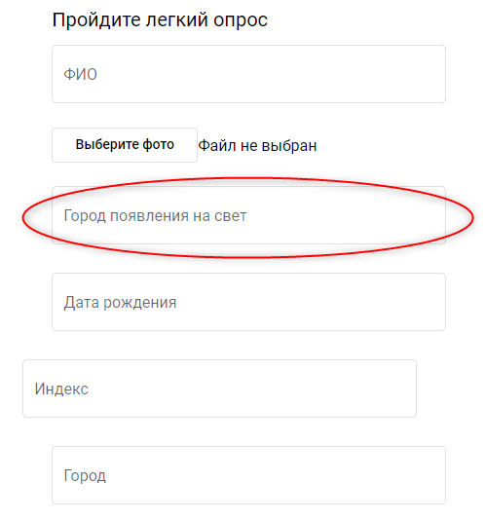
B3 | Поле "Адрес" не дает понимания, какие сведения необходимо в него вносить | ОС: Windows 10 Google Chrome Версия 106.0.5249.119 (Официальная сборка), (64 бит) | 1. Откройте форму по ссылке https://redtigerav.github.io/qa-webinar/; 2. Посмотрите на восьмое поле сверху; | Всегда | Major | Medium | Front-end | Форма содержит поля для ввода номера дома, корпуса дома и квартиры | Форма содержит поле "Адрес" без конкретизации данных для заполнения |  | 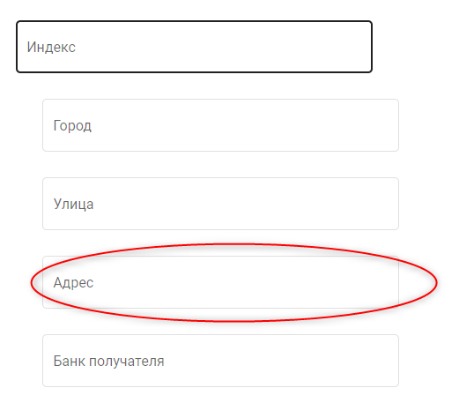
B4 | Поле "Кор.счет" не дает понимания, какие сведения необходимо в него вносить | ОС: Windows 10 Google Chrome Версия 106.0.5249.119 (Официальная сборка), (64 бит) | 1. Откройте форму по ссылке https://redtigerav.github.io/qa-webinar/; 2. Посмотрите на третье поле снизу; | Всегда | Minor | Medium | Front-end | Форма содержит поле "расчетный счет" | Форма содержит поле "Кор.счет" | Кор.счет это счет, открываемый банком в другом банке для взаиморасчетов, никакого отношения к физлицу он не имеет | 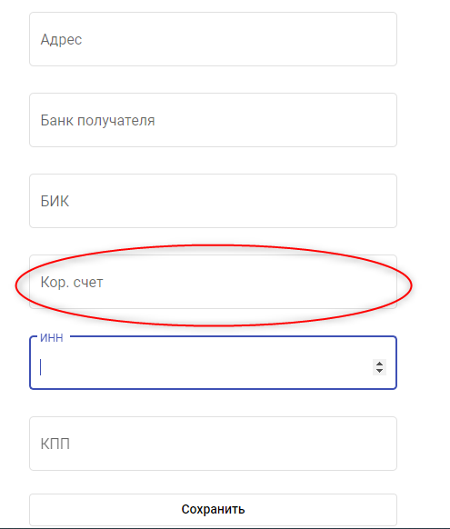
B5 | Поля "ИНН" и "КПП" не дают понимания, какие сведения в них вносить | ОС: Windows 10 Google Chrome Версия 106.0.5249.119 (Официальная сборка), (64 бит) | 1. Откройте форму по ссылке https://redtigerav.github.io/qa-webinar/; 2. Посмотрите на два последних поля снизу; | Всегда | Minor | Medium | Front-end | Форма содержит поля "ИНН банка" и "КПП банка" | Форма содержит поля "ИНН" и "КПП" | У банка как организации есть ИНН и КПП, у физлица и индивидуального предпринимателя есть только ИНН | 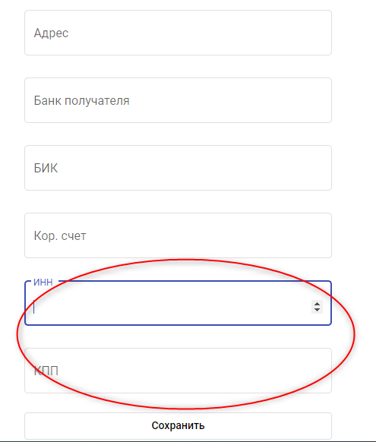
B6 | Поля "Индекс", "Город", "Улица", "Адрес" дают понимания, какие сведения в них вносить | ОС: Windows 10 Google Chrome Версия 106.0.5249.119 (Официальная сборка), (64 бит) | 1. Откройте форму по ссылке https://redtigerav.github.io/qa-webinar/; 2. Посмотрите на поля формы, начиная с 5 сверху; | Всегда | Major | Low | Front-end | Форма содержит кокретизацию информацию о ком вносить в поля о банке или о физлице | Форма не содержит сведений, кокретизирующих субъекта, в отношении которого заполняются сведения |  | 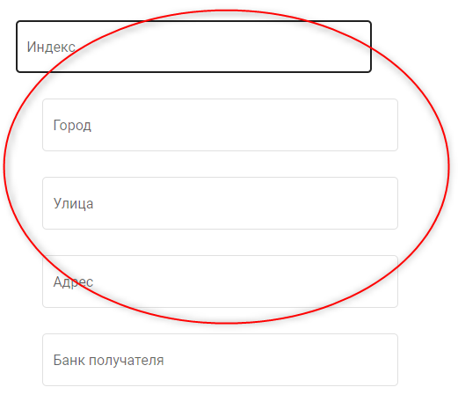
B7 | Поля, обязательные для заполнения не отмечены специальными символами | ОС: Windows 10 Google Chrome Версия 106.0.5249.119 (Официальная сборка), (64 бит) | 1. Откройте форму по ссылке https://redtigerav.github.io/qa-webinar/; 2. Нажмите сохранить форму с пыстыми (дефолтными) значениями; | Всегда | Minor | Medium | Front-end | Поля, обязательные для заполнения отмечены специальным символом и сноской об обязательности их заполнения | Поля формы не имееют никаких сносок об обязательности их заполнения
B8 | Кнопка "Сохранить" не отличается от полей формы | ОС: Windows 10 Google Chrome Версия 106.0.5249.119 (Официальная сборка), (64 бит) | 1. Откройте форму по ссылке https://redtigerav.github.io/qa-webinar/; 2. Посмотрите вниз формы; | Всегда | Minor | Medium | Front-end | Кнопка "Сохранить" выделена цветом от остальных полей формы | Кнопка "Сохранить" является белой как и поля формы |  | 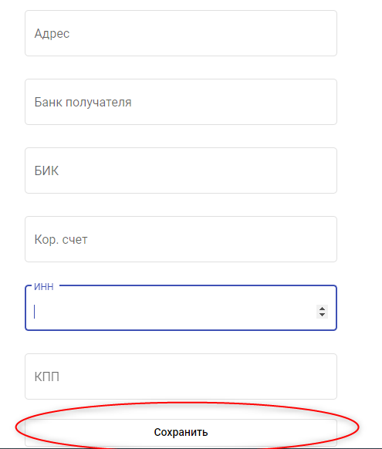
B9 | Поля формы не содержат подсказок по формату вносимой в них информации | ОС: Windows 10 Google Chrome Версия 106.0.5249.119 (Официальная сборка), (64 бит) | 1. Откройте форму по ссылке https://redtigerav.github.io/qa-webinar/; 2. Посмотрите на форму; | Всегда | Major | Medium | Front-end | Все поля формы содержат подсказки по фороматам, вносимых в них сведений, размеру и формату загружаемого фото | Форма содержит только названия полей | Например, в каком формате указывать дату рождения или БИК
B10 | Поле "БИК" формы содержит кнопку для счетчика | ОС: Windows 10 Google Chrome Версия 106.0.5249.119 (Официальная сборка), (64 бит) | 1. Откройте форму по ссылке https://redtigerav.github.io/qa-webinar/; 2. Нажмите на Поле "БИК" формы; 3. Посмотрите в конец поля "БИК" | Всегда | Medium | Medium | Front-end | Значения в поле вносятся в ручную пользователем | В поле имеется счетчик для установления значений |  | 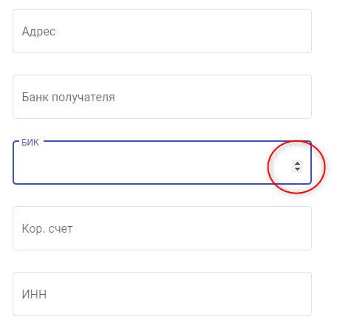
B11 | Поле "ИНН" формы содержит кнопку для счетчика | ОС: Windows 10 Google Chrome Версия 106.0.5249.119 (Официальная сборка), (64 бит) | 1. Откройте форму по ссылке https://redtigerav.github.io/qa-webinar/; 2. Нажмите на Поле "ИНН" формы; 3. Посмотрите в конец поля "ИНН" | Всегда | Medium | Medium | Front-end | Значения в поле вносятся в ручную пользователем | В поле имеется счетчик для установления значений |  | 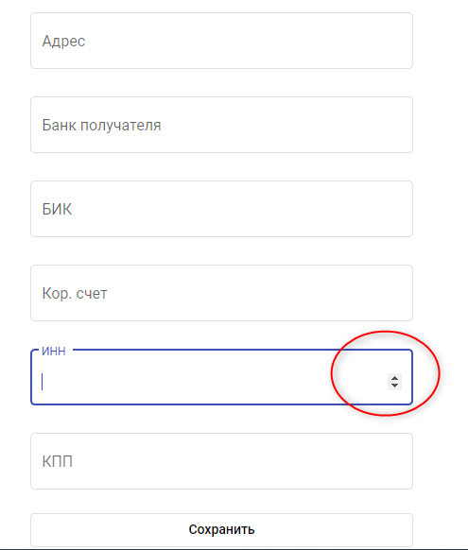
B12 | Текст "Файл не выбан" заходит на поле "Выберите фото" | ОС: Windows 10 Google Chrome Версия 106.0.5249.119 (Официальная сборка), (64 бит) | 1. Откройте форму по ссылке https://redtigerav.github.io/qa-webinar/; 2. Нажмите на второе поле сверху | Всегда | Minor | Medium | Front-end | Элементы четко разграничены | Наблюдается наслоение текста на поле формы |  | 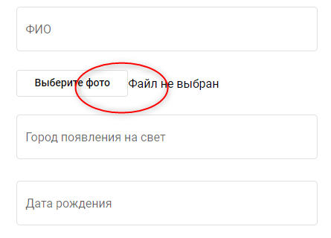
B13 | Фото не прекрепляется к форме | ОС: Windows 10 Google Chrome Версия 106.0.5249.119 (Официальная сборка), (64 бит) | 1. Откройте форму по ссылке https://redtigerav.github.io/qa-webinar/; 2. Нажмите на кнопку "Выбрать фото" ; 3.В диалоговом окне выберите фото и нажмите кнопку "Открыть" | Всегда | Major | High | Front-end | Выбранное фото прикрепляется к форме | После выбора фото файл не прикреплен, кнопка неактивна. |  | 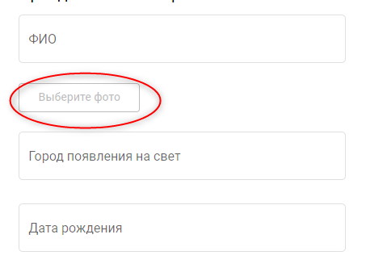
B14 | Поля "ФИО" и "Адрес" не нормализованы для хранения сведений в базе данных | ОС: Windows 10 Google Chrome Версия 106.0.5249.119 (Официальная сборка), (64 бит) | 1. Откройте форму по ссылке https://redtigerav.github.io/qa-webinar/; 2. Введите в поле "ФИО" значение "Иванов Иван Иванович; 3.Введите в поле "Адрес" значение "1-1-1" | Всегда | Major | Medium | Front-end/Back-end | Значение каждого параметра содержится в отдельном поле | Форма допускает хранение нескольских параметров в одном поле | Баг зависит типа базы данных, в которую помещаются сведения. Если тип - noSQL, то бага нет
B15 | Отправка формы с пробелами во всех полях, кроме "Фото", "ИНН", "БИК", не выдает ошибок | ОС: Windows 10 Google Chrome Версия 106.0.5249.119 (Официальная сборка), (64 бит) | 1. Откройте форму по ссылке https://redtigerav.github.io/qa-webinar/; 2. Введите во все поля формы, кроме "Фото", "ИНН", "БИК", один пробел; 3. Прикрепите фото в поле выберите фото; 4. Введите в поле "БИК" значение "044525974"; 5.Введите в поле "БИК" значение "773664069397"; 6. Нажмите кнопку "Сохранить" | Всегда | High | Medium | Front-end/Back-end | При попытке отправить форму, выдается ошибка о том, что поля не заполнены. | Форма не выдает ошибку, но не отправляется

